画面フロー
タイトル

設定
----------------------------------
ポーズ用設定

クレジット

メインゲーム

ポーズ

影ギミック
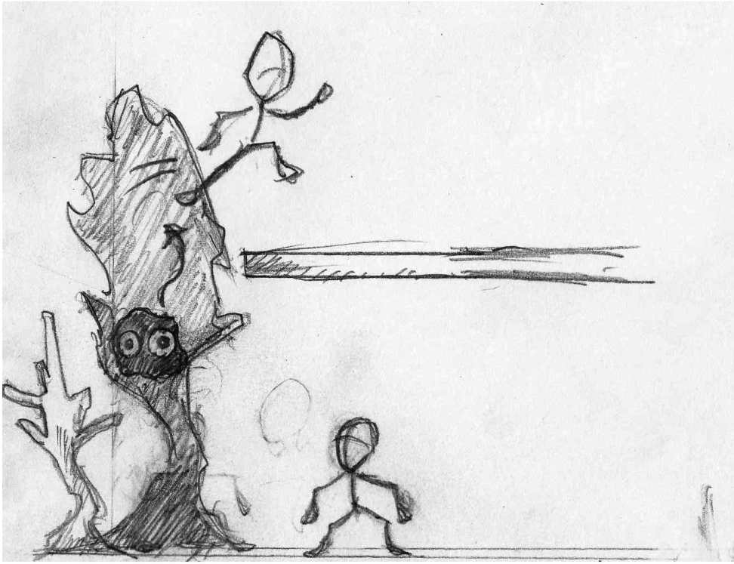
影に入り込むことができるオブジェクトが存在する
入り込める影は 不自然に影が大きかったりするが, 実際には試さないとわからない

影の中でできること
1. 上下左右の移動
2. 影から出る （ジャンプ + 方向キーと同時押しで, 勢いをつけて外に出ることが可能)

影の中ではスライムみたいなウニョウニョした見た目
影の外に移動してしまうと自動的に影から出てしまう

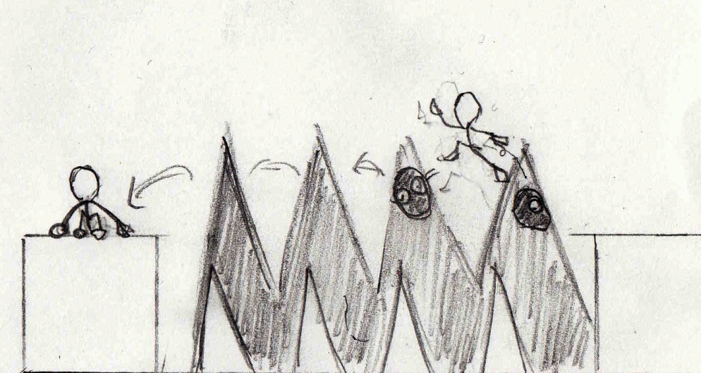

現実では通れない道も, 影の中なら通れたりする

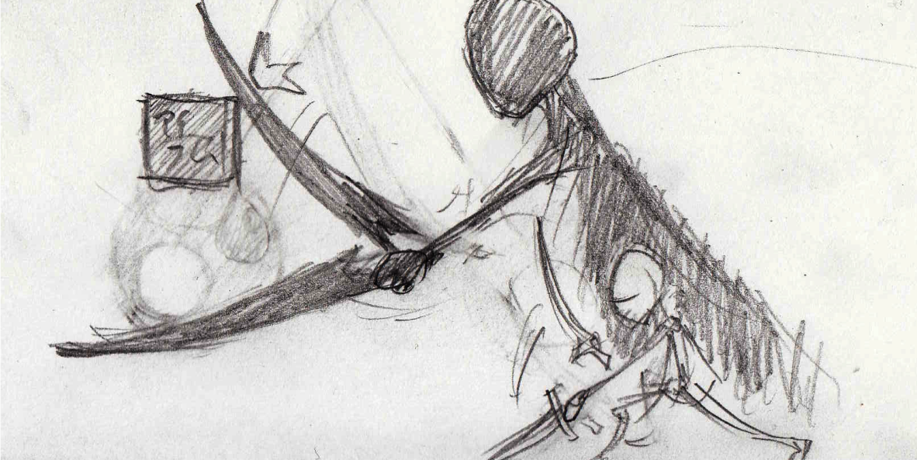

影しか無い、オブジェクトが存在し, プレイヤーの影が攻撃すると, 現実のオブジェクトとなって登場する。

これに関しては, 実装が面倒そうなのでやらないほうが吉かもしれない

敵キャラクター
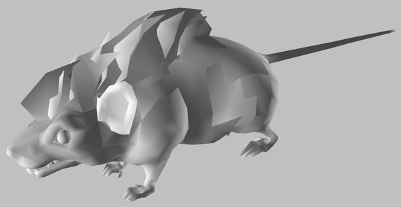
基本はネズミやふくろうなど, 現実の動物を模したモデル

http://blog.livedoor.jp/ebiflynageruyo/archives/38054889.html
ネズミ

